Worksheet
 | Alklima B.V.
 | Van Hennaertweg 29
 | 2952 CA Alblasserdam
 | NEDERLAND
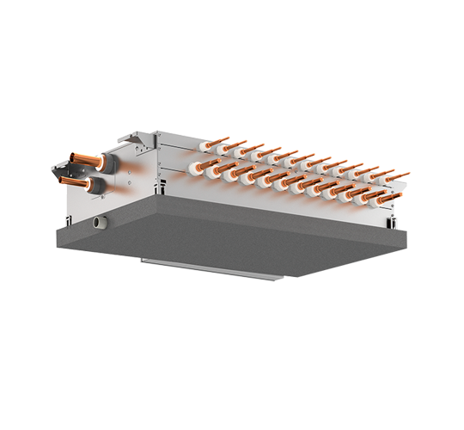
Code | CMB-P1012 V-J
Product | City Multi R2 Single BC-Controller 12 poorts

Elektrische gegevens
Naam |  | Waarde | Eenheid
Nominaal opgenomen vermogen (koelen/verwarmen) |  | 0.00 - 0.21 / 0.00 - 0.10 | kW
Afzekering (traag) |  | 10 | A
Aansluitspanning (systeem) |  | 230 | V

Technische gegevens
Naam |  | Waarde | Eenheid
Type koudemiddel |  | R410a
Max. hoogteverschil |  | 15 | m
Max. leidinglengte per circuit |  | 60 | m
Aantal binnenunits totaal |  | 12

Afmetingen & aansluitingen
Naam |  | Waarde | Eenheid
Nom. diameter vloeistofleiding |  | 3/8"
Afmetingen binnen-unit (HxBxD) |  | 252 x 911 x 622 | mm
Aantal zuigleidingen, diameter 5/8" |  | 12

Uitvoering & werking
Naam |  | Waarde | Eenheid
Werkingsprincipe |  | Koelen en verwarmen
Model (binnenunit) |  | Plafondinbouw (kanaal)
Inverter gestuurd |  | Nee
Met draadloze afstandsbediening |  | Nee
Met afstandsbediening |  | Nee
Met klokprogramma/timer |  | Nee
Met luchtzuiveringsfilter |  | Nee
Met geurfilter |  | Nee

Overige gegevens
Naam |  | Waarde | Eenheid
Aantal zuigleidingen, diameter 1/2" |  | 12

